Couches
Table | Géométrie | Style
Prises | Geometry(Point,2154) | 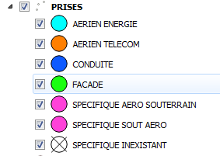 Au stade RBAL : Cette couche doit être dupliquée en 3 avec : - Pour la premier couche le style basé sur le champ statut comme suit : - Pour la seconde couche le style basé sur (ad_numero = vide ou ad_nomvoie = vide) - Pour la troisième couche le style basé sur la somme des prises > 5 au stadePRO et EXE
SRO | Geometry(Point,2154)
Point technique | Geometry(Point,2154) | 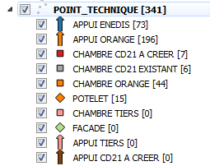 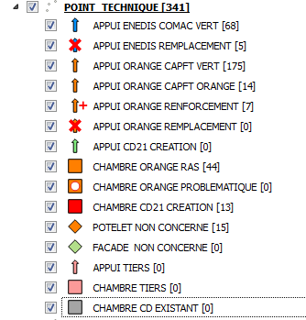 Au stade RBAL et PRO Au stade EXE
Boitiers | Geometry(Point,2154)
INFRASTRUCTURE | Geometry(Linestring,2154) | 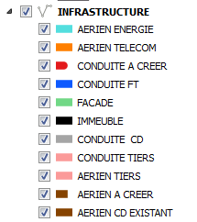 Au stade PRO Au stade EXE Même liste que le PRO avec l'ajout de "PROBLEME INFRA" basé sur le champ ETAT
RACCO_CLIENT | Geometry(Linestring,2154) | 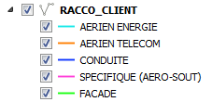
CABLE | Geometry(Linestring,2154) | Trait rouge
CABLE_INFRA | Aucune géometrie
ZPBO | geometry(MultiPolygon,2154)
ZPEC | geometry(MultiPolygon,2154)
ZSRO | geometry(MultiPolygon,2154)
ZNRO | geometry(MultiPolygon,2154) | Coutour bleu
NRO | Geometry(Point,2154)

